EU
 |  |  |  |  |  |  | RESULT |  | Total R
STT | Pair | Order type | Time (y/m/d/h) | Pattern | Điều kiện | Cảnh báo | TP (R) | Note | 19.4 | Image 1 | Image 2
1 | EURUSD | BUY | 15h | (Ghi chú mẫu hình ở đây) | - Thuận xu hướng tăng - Giá sideway tại vùng BULL vừa phá, lần 2 phá xuống thất bại, tạo nến có râu dài (phá giả) - Tạo engufing tại đáy phá giả không được lần 2 => vào tại điểm này | (Ghi chú cảnh báo nguy hiểm ở đây) | 2.5 | Phá giả 2 lần |  | 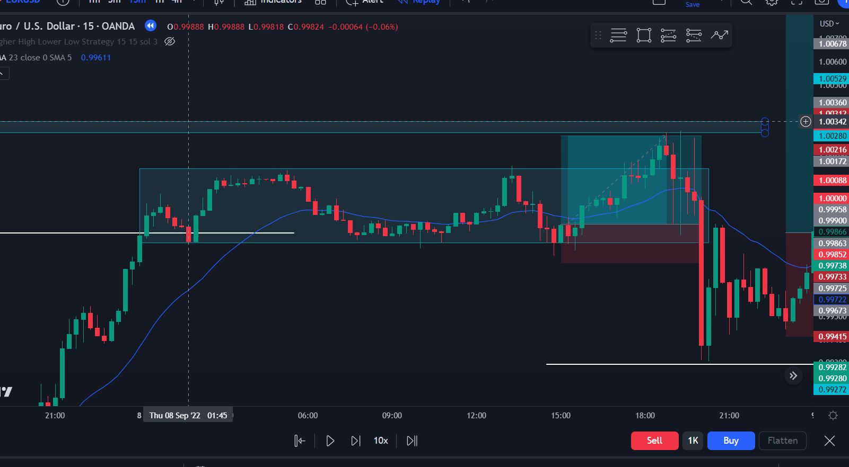 | 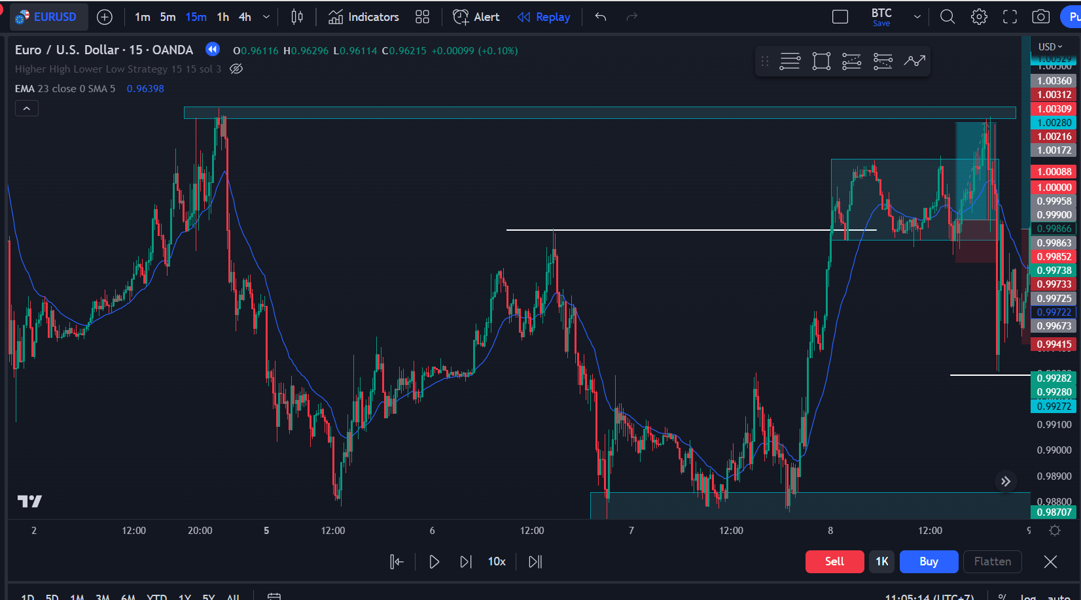
2 | EURUSD | BUY | 0H | (Ghi chú mẫu hình ở đây) | - Giá thuận xu hướng tăng lớn (đầu sóng), chạm fibo - Tạo 1 vùng sideway tam giác - Phá qua đỉnh nhỏ với lực mạnh, nến phá qua là cây nhấn chìm | Có vùng cản ngay bên trên, chú ý rời sl | 4.5 | Break |  | 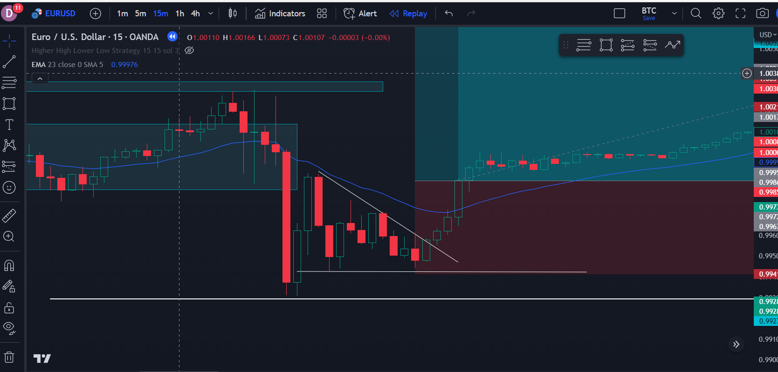 | 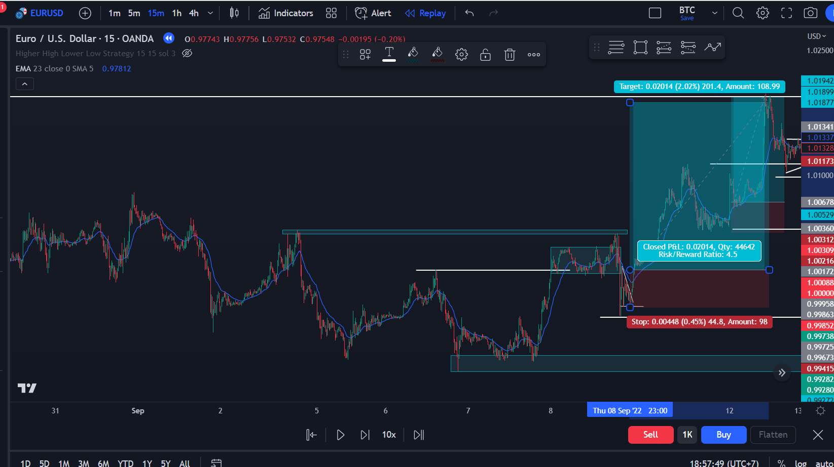
3 | EURUSD | BUY LIMIT | 5H | (Ghi chú mẫu hình ở đây) | - Giá Xu hướng tăng - Hồi về vùng vừa phá - Nến mạnh phá khỏi vùng tích lũy - Quá dài nên buy limit | (Ghi chú cảnh báo nguy hiểm ở đây) | 3.4 |  |  | 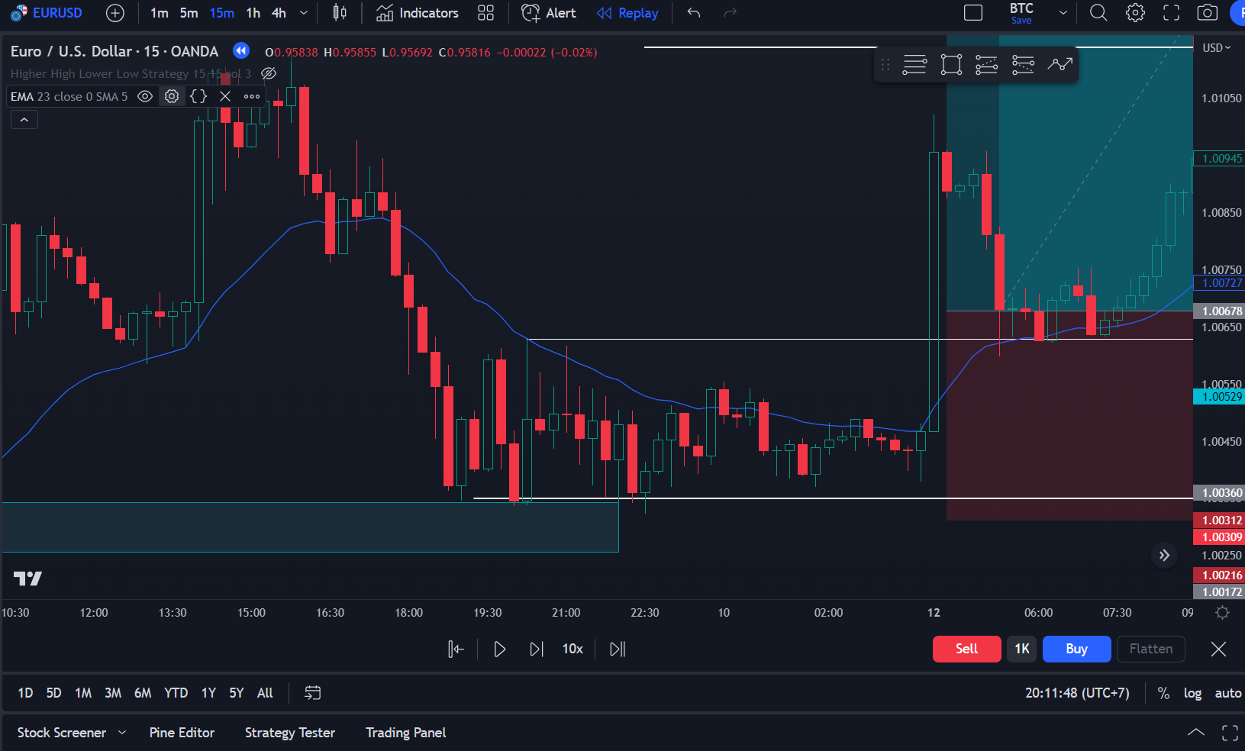 | 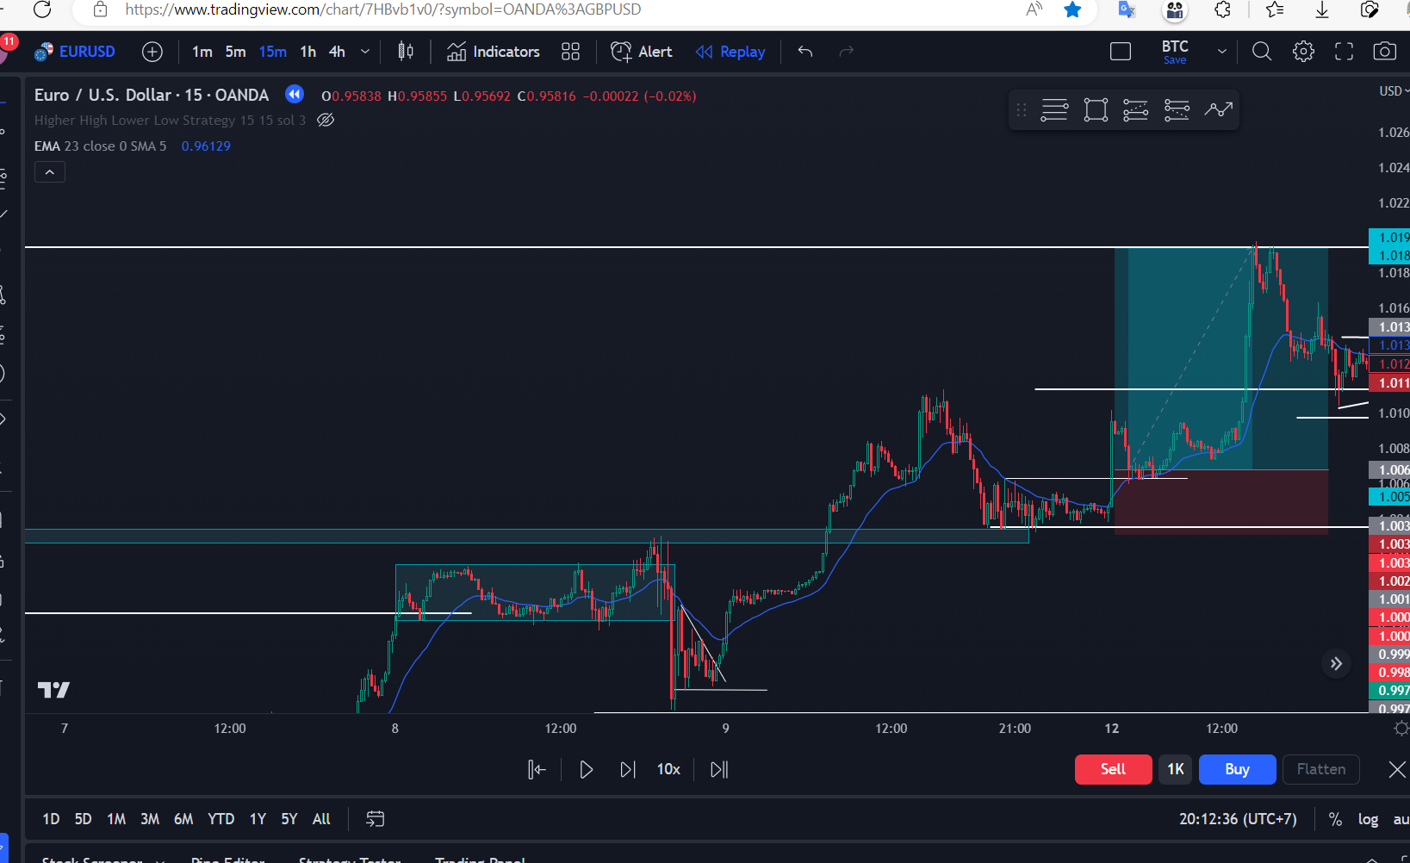
4 | EURUSD | BUY STOP | 12h | (Ghi chú mẫu hình ở đây) | - Thuận xu hướng tăng - Giá sideway tại vùng vừa phá lên, - Tạo engufing phá giả qua vùng tích lũy nhỏ - Vào lệnh sau cây nến để xác nhận tín hiệu tăng | (Ghi chú cảnh báo nguy hiểm ở đây) | -1 | Nếu TP gần đúng đc 3.2R |  | 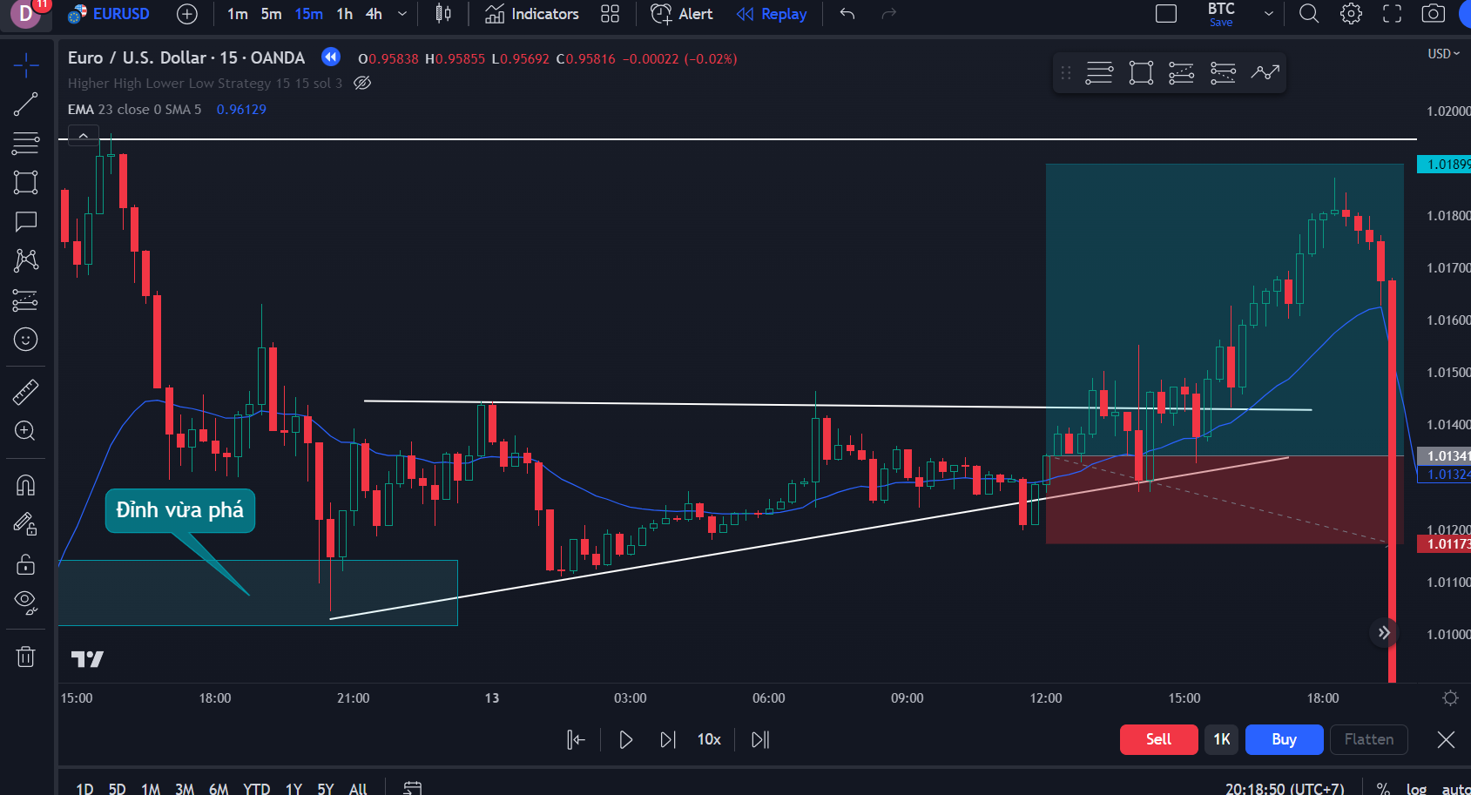 | 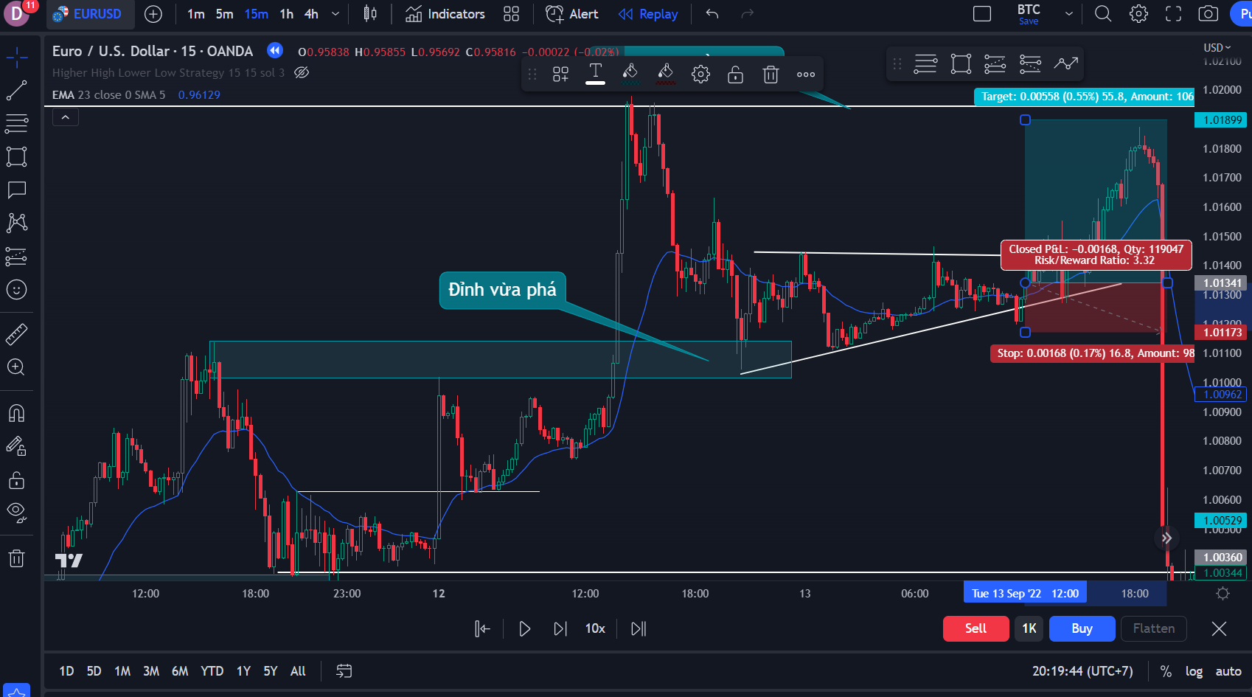
5 | EURUSD | SELL LIMIT | 2023/01/20/2049 | (Ghi chú mẫu hình ở đây) |  | (Ghi chú cảnh báo nguy hiểm ở đây) | 0
6 | EURUSD | SELL LIMIT | 2023/01/20/2050 | (Ghi chú mẫu hình ở đây) |  | (Ghi chú cảnh báo nguy hiểm ở đây) | 0
7 | EURUSD | SELL LIMIT | 2023/01/20/2051 | (Ghi chú mẫu hình ở đây) |  | (Ghi chú cảnh báo nguy hiểm ở đây) | 0
8 | EURUSD | SELL LIMIT | 2023/01/20/2052 | (Ghi chú mẫu hình ở đây) |  | (Ghi chú cảnh báo nguy hiểm ở đây) | 0
9 | EURUSD | SELL LIMIT | 2023/01/20/2053 | (Ghi chú mẫu hình ở đây) |  | (Ghi chú cảnh báo nguy hiểm ở đây) | 0
10 | EURUSD | SELL LIMIT | 2023/01/20/2054 | (Ghi chú mẫu hình ở đây) |  | (Ghi chú cảnh báo nguy hiểm ở đây) | 0
11 | EURUSD | SELL LIMIT | 2023/01/20/2055 | (Ghi chú mẫu hình ở đây) |  | (Ghi chú cảnh báo nguy hiểm ở đây) | 0
12 | EURUSD | SELL LIMIT | 2023/01/20/2056 | (Ghi chú mẫu hình ở đây) |  | (Ghi chú cảnh báo nguy hiểm ở đây) | 0
13 | EURUSD | SELL LIMIT | 2023/01/20/2057 | (Ghi chú mẫu hình ở đây) |  | (Ghi chú cảnh báo nguy hiểm ở đây) | 0
14 | EURUSD | SELL LIMIT | 2023/01/20/2058 | (Ghi chú mẫu hình ở đây) |  | (Ghi chú cảnh báo nguy hiểm ở đây) | 0
15 | EURUSD | SELL LIMIT | 2023/01/20/2059 | (Ghi chú mẫu hình ở đây) |  | (Ghi chú cảnh báo nguy hiểm ở đây) | 1
16 | EURUSD | SELL LIMIT | 2023/01/20/2060 | (Ghi chú mẫu hình ở đây) |  | (Ghi chú cảnh báo nguy hiểm ở đây) | 2
17 | EURUSD | SELL LIMIT | 2023/01/20/2061 | (Ghi chú mẫu hình ở đây) |  | (Ghi chú cảnh báo nguy hiểm ở đây) | 3
18 | EURUSD | SELL LIMIT | 2023/01/20/2062 | (Ghi chú mẫu hình ở đây) |  | (Ghi chú cảnh báo nguy hiểm ở đây) | 4

